opći dio
 | Investitor: GRAD DONJI MIHOLJAC VUKOVARSKA 1, 31540 DONJI MIHOLJAC OIB: 49744793900
 | Građevina: ZGRADA VATROGASNOG (DRUŠTVENOG) DOMA, GOLINCI
 | Lokacija: KRALJA TOMISLAVA 78 , GOLINCI, 31 543 MIHOLAČKI POREČ K.Č.BR. 2 ; K.O. GOLINCI

TROŠKOVNIK ZA JN 78/24
 | SANACIJA PROSTORIJA ZGRADE VATROGASNOG (DRUŠTVENOG) DOMA U GOLINCIMA
 | Procjenjena vrijednost: | UKUPNO | - €
 |  | PDV (25%) | - €
 |  | SVEUKUPNO | - €

 | 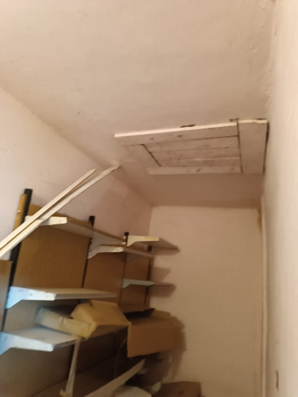 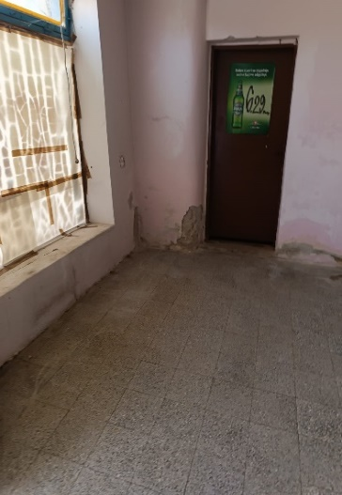 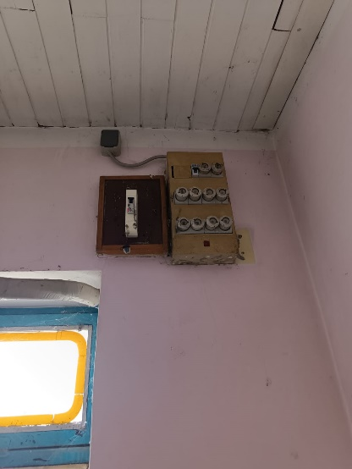

Datum:

